Báo cáo & Thống kê
Project Name | XÂY DỰNG HỆ THỐNG QUẢN LÝ TÀI CHÍNH GIA ĐÌNH TÍCH HỢP PHÂN TÍCH CHI TIÊU VÀ CẢNH BÁO
Module Code | Báo cáo & Thống kê
 | Hoàn thành | Lỗi | Chưa kiểm tra | Bị chặn | Tổng lần kiểm tra
Round 1 | 0 | 0 | 0 | 0 | 0
Round 2 | 0 | 0 | 0 | 0 | 0
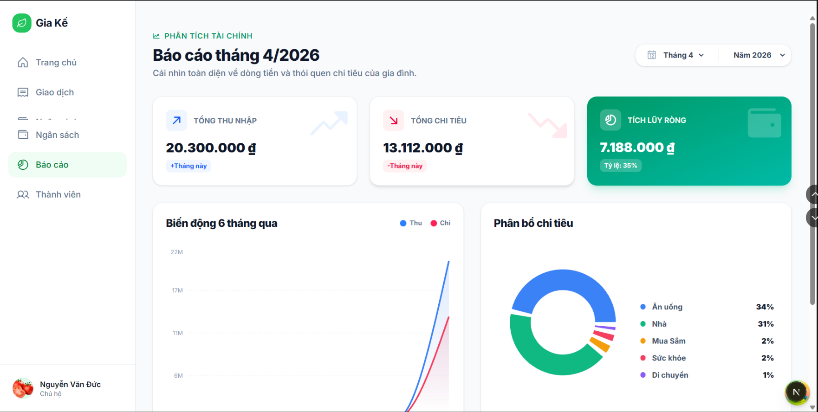

Test Case ID | Mô tả | Quy trình | Điều kiện tiên quyết | Kết quả mong đợi | Kết quả thực tế | Kết quả |  |  |  |  |  | Chú thích
 |  |  |  |  |  | Vòng 1 |  |  | Vòng 2
 |  |  |  |  |  | Trạng thái | Ngày kiểm tra | Người kiểm tra | Trạng thái | Ngày kiểm tra | Người kiểm tra
GUI_SHOW Báo cáo & Thống kê
GUI-REPORT01 | Hiển thị màn hình báo cáo | 1. Đăng nhập hệ thống 2. Click menu "Báo cáo" | User đã đăng nhập | Màn hình báo cáo hiển thị đầy đủ | Như mong đợi | Passed | 30/04/2026 | Tiên | Passed | 2026-02-05 | Nhã
GUI-REPORT02 | Hiển thị tổng thu nhập | 1. Mở màn hình báo cáo 2. Quan sát card "Tổng thu nhập" | Có dữ liệu thu nhập | Hiển thị đúng số tiền | Như mong đợi | Passed | 30/04/2026 | Tiên | Passed | 2026-02-05 | Nhã
GUI-REPORT03 | Hiển thị tổng chi tiêu | 1. Mở màn hình báo cáo 2. Quan sát card "Tổng chi tiêu" | Có dữ liệu chi tiêu | Hiển thị đúng số tiền | Như mong đợi | Passed | 30/04/2026 | Tiên | Passed | 2026-02-05 | Nhã
GUI-REPORT04 | Hiển thị biểu đồ cột | 1. Mở màn hình báo cáo 2. Quan sát biểu đồ 6 tháng | Có dữ liệu | Biểu đồ hiển thị đúng | Như mong đợi | Passed | 30/04/2026 | Tiên | Passed | 2026-02-05 | Nhã
GUI-REPORT05 | Hiển thị biểu đồ tròn | 1. Mở màn hình báo cáo 2. Quan sát biểu đồ phân bổ | Có dữ liệu | Hiển thị đúng tỷ lệ | Như mong đợi | Passed | 30/04/2026 | Tiên | Passed | 2026-02-05 | Nhã
GUI-REPORT06 | Dropdown chọn tháng | Dropdown chọn tháng 1. Mở màn hình báo cáo 2. Click dropdown tháng | Màn hình đã mở | Hiển thị danh sách tháng | Như mong đợi | Passed | 30/04/2026 | Tiên | Passed | 2026-02-05 | Nhã
GUI-REPORT07 | Dropdown chọn năm | 1. Mở màn hình báo cáo 2. Click dropdown năm | Màn hình đã mở | Hiển thị danh sách năm | Như mong đợi | Passed | 30/04/2026 | Tiên | Passed | 2026-02-05 | Nhã
FUNCTION_SHOW Báo cáo & Thống kê
FUN-REPORT01 | Lọc báo cáo theo tháng | 1. Mở màn hình báo cáo 2. Chọn tháng khác | Có dữ liệu nhiều tháng | Dữ liệu thay đổi đúng | Như mong đợi | Passed | 30/04/2026 | Tiên | Passed | 2026-02-05 | Nhã
FUN-REPORT02 | Lọc báo cáo theo năm | 1. Mở màn hình báo cáo 2. Chọn năm khác | Có dữ liệu nhiều năm | Dữ liệu thay đổi đúng | Như mong đợi | Passed | 30/04/2026 | Tiên | Passed | 2026-02-05 | Nhã
FUN-REPORT03 | Tính tổng thu nhập | 1. Mở báo cáo 2. Lấy dữ liệu DB 3. So sánh | Có dữ liệu | Tổng chính xác | Như mong đợi | Passed | 30/04/2026 | Tiên | Passed | 2026-02-05 | Nhã
FUN-REPORT04 | Tính tổng chi tiêu | 1. Mở báo cáo 2. Lấy dữ liệu DB 3. So sánh | Có dữ liệu | Tổng chính xác | Như mong đợi | Passed | 30/04/2026 | Tiên | Passed | 2026-02-05 | Nhã
FUN-REPORT05 | Phân loại chi tiêu | 1. Mở báo cáo 2. Quan sát biểu đồ tròn | Có category | % đúng | Như mong đợi | Passed | 30/04/2026 | Tiên | Passed | 2026-02-05 | Nhã
FUN-REPORT06 | Không có dữ liệu | 1. Chọn tháng không có dữ liệu 2. Quan sát | Không có data | Hiển thị 0 hoặc thông báo | Như mong đợi | Passed | 30/04/2026 | Tiên | Passed | 2026-02-05 | Nhã
FUN-REPORT07 | Cập nhật realtime | 1. Mở báo cáo 2. Thêm giao dịch mới 3. Refresh | Có dữ liệu | Cập nhật đúng | Như mong đợi | Passed | 30/04/2026 | Tiên | Passed | 2026-02-05 | Nhã

Phân tích tài chính
Project Name | XÂY DỰNG HỆ THỐNG QUẢN LÝ TÀI CHÍNH GIA ĐÌNH TÍCH HỢP PHÂN TÍCH CHI TIÊU VÀ CẢNH BÁO
Module Code | Phân tích tài chính
 | Hoàn thành | Lỗi | Chưa kiểm tra | Bị chặn | Tổng lần kiểm tra
Round 1 | 0 | 0 | 0 | 0 | 0
Round 2 | 0 | 0 | 0 | 0 | 0
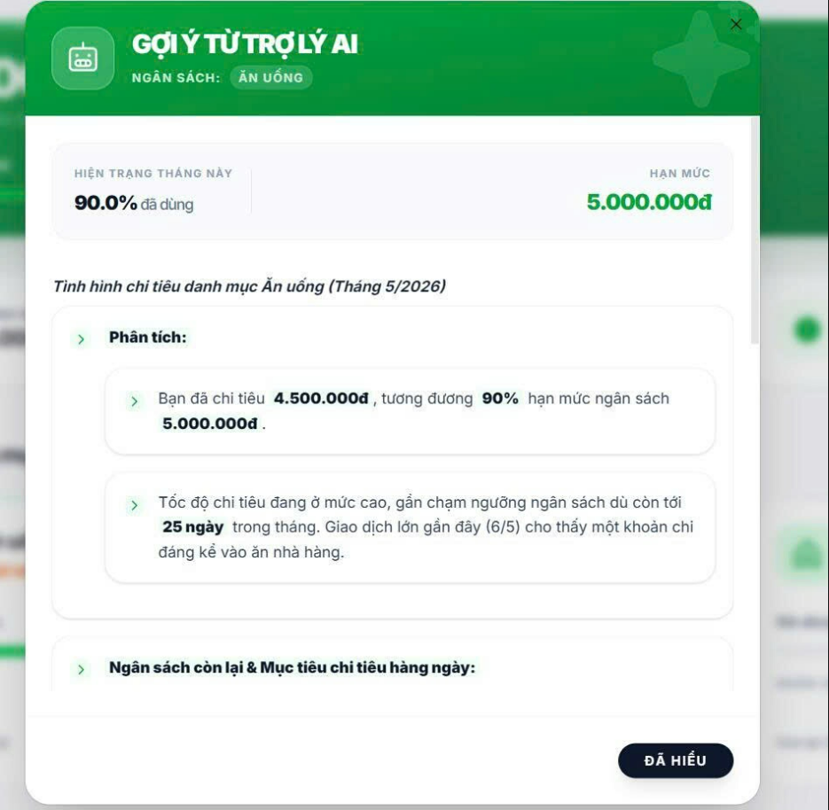
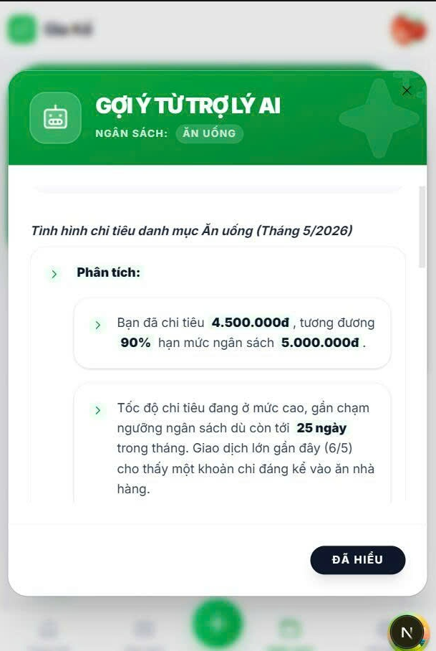

Test Case ID | Mô tả | Quy trình | Điều kiện tiên quyết | Kết quả mong đợi | Kết quả thực tế | Kết quả |  |  |  |  |  | Chú thích
 |  |  |  |  |  | Vòng 1 |  |  | Vòng 2
 |  |  |  |  |  | Trạng thái | Ngày kiểm tra | Người kiểm tra | Trạng thái | Ngày kiểm tra | Người kiểm tra
GUI_SHOW Phân tích tài chính
GUI-PTICH01 | Kiểm tra hiển thị popup gợi ý trợ lý AI | 1. Đăng nhập hệ thống 2. Chọn mục Phân tích tài chính 3. Thực hiện thao tác mở popup gợi ý AI | Người dùng đã đăng nhập và có dữ liệu chi tiêu | Popup “Gợi ý trợ lý AI” hiển thị đúng giao diện | Như mong đợi | Passed | 30/04/2026 | Đức | Passed | 2026-02-05 | Nguyên
GUI-PTICH02 | Kiểm tra hiển thị tên danh mục ngân sách | 1. Mở popup gợi ý AI 2. Quan sát phần “Ngân sách” | Popup gợi ý AI được mở | Hiển thị đúng tên danh mục “Ăn uống” | Như mong đợi | Passed | 30/04/2026 | Đức | Passed | 2026-02-05 | Nguyên
GUI-PTICH03 | Kiểm tra hiển thị phần trăm đã sử dụng ngân sách | 1. Mở popup gợi ý AI 2. Quan sát mục “Hiện trạng tháng này” | Có dữ liệu chi tiêu trong tháng | Hiển thị đúng phần trăm đã sử dụng ngân sách | Như mong đợi | Passed | 30/04/2026 | Đức | Passed | 2026-02-05 | Nguyên
GUI-PTICH04 | Kiểm tra hiển thị hạn mức ngân sách | 1. Mở popup gợi ý AI 2. Quan sát mục “Hạn mức” | Người dùng đã thiết lập ngân sách | Hiển thị đúng số tiền hạn mức ngân sách | Như mong đợi | Passed | 30/04/2026 | Đức | Passed | 2026-02-05 | Nguyên
GUI-PTICH05 | Kiểm tra hiển thị nội dung phân tích chi tiêu | 1. Mở popup gợi ý AI 2. Quan sát phần “Phân tích” | Có dữ liệu giao dịch chi tiêu | Nội dung phân tích hiển thị đầy đủ và đúng dữ liệu | Như mong đợi | Passed | 30/04/2026 | Đức | Passed | 2026-02-05 | Nguyên
GUI-PTICH06 | Kiểm tra hiển thị cảnh báo tốc độ chi tiêu | 1. Mở popup gợi ý AI 2. Quan sát nội dung cảnh báo | Có dữ liệu chi tiêu gần chạm hạn mức | Hệ thống hiển thị cảnh báo tốc độ chi tiêu phù hợp | Như mong đợi | Passed | 30/04/2026 | Đức | Passed | 2026-02-05 | Nguyên
GUI-PTICH07 | Kiểm tra nút “Đã hiểu” | 1. Mở popup gợi ý AI 2. Nhấn nút “Đã hiểu” | Popup đang hiển thị | Popup được đóng sau khi nhấn nút | Như mong đợi | Passed | 30/04/2026 | Đức | Passed | 2026-02-05 | Nguyên
GUI-PTICH08 | Kiểm tra nút đóng (X) popup | 1. Mở popup gợi ý AI 2. Nhấn nút “X” góc phải | Popup đang hiển thị | Popup được đóng thành công | Như mong đợi | Passed | 30/04/2026 | Đức | Passed | 2026-02-05 | Nguyên
FUNCTION_SHOW Phân tích tài chính
FUNC-PTICH01 | Kiểm tra tính toán phần trăm ngân sách đã sử dụng | 1. Tạo dữ liệu chi tiêu 2. Mở popup AI | Có dữ liệu ngân sách và chi tiêu | Phần trăm sử dụng được tính đúng | Như mong đợi | Passed | 30/04/2026 | Đức | Passed | 2026-02-05 | Nguyên
FUNC-PTICH02 | Kiểm tra hiển thị số tiền đã chi tiêu | 1. Tạo giao dịch chi tiêu 2. Mở popup AI | Có dữ liệu giao dịch | Hệ thống hiển thị đúng tổng số tiền đã chi tiêu | Như mong đợi | Passed | 30/04/2026 | Đức | Passed | 2026-02-05 | Nguyên
FUNC-PTICH03 | Kiểm tra cảnh báo khi gần vượt ngân sách | 1. Tạo dữ liệu chi tiêu đạt 90% ngân sách 2. Mở popup AI | Có ngân sách giới hạn | Hệ thống hiển thị cảnh báo gần chạm ngưỡng ngân sách | Như mong đợi | Passed | 30/04/2026 | Đức | Passed | 2026-02-05 | Nguyên
FUNC-PTICH04 | Kiểm tra hiển thị ngày giao dịch gần nhất | 1. Tạo giao dịch mới 2. Mở popup AI | Có lịch sử giao dịch | Hiển thị đúng ngày giao dịch gần nhất | Như mong đợi | Passed | 30/04/2026 | Đức | Passed | 2026-02-05 | Nguyên
FUNC-PTICH05 | Kiểm tra dữ liệu khi không có giao dịch | 1. Xóa dữ liệu giao dịch 2. Mở popup AI | Người dùng chưa có giao dịch | Hệ thống hiển thị thông báo phù hợp hoặc dữ liệu rỗng | Như mong đợi | Passed | 30/04/2026 | Đức | Passed | 2026-02-05 | Nguyên
FUNC-PTICH06 | Kiểm tra cập nhật dữ liệu sau khi thêm giao dịch mới | 1. Thêm giao dịch mới 2. Mở lại popup AI | Người dùng có quyền thêm giao dịch | Nội dung phân tích được cập nhật đúng theo dữ liệu mới | Như mong đợi | Passed | 30/04/2026 | Đức | Passed | 2026-02-05 | Nguyên
FUNC-PTICH07 | Kiểm tra đóng popup bằng nút “Đã hiểu” | 1. Mở popup AI 2. Nhấn “Đã hiểu” | Popup đang hoạt động | Popup đóng và quay về màn hình trước | Như mong đợi | Passed | 30/04/2026 | Đức | Passed | 2026-02-05 | Nguyên
FUNC-PTICH08 | Kiểm tra đóng popup bằng nút “X” | 1. Mở popup AI 2. Nhấn nút “X” | Popup đang hoạt động | Popup đóng thành công | Như mong đợi | Passed | 30/04/2026 | Đức | Passed | 2026-02-05 | Nguyên

Cảnh báo tài chính
Project Name | Xây dựng hệ thống quản lý tài chính gia đình tích hợp phân tích chi tiêu và cảnh báo
Module Code | Cảnh báo tài chính
 | Hoàn thành | Lỗi | Chưa kiểm tra | Bị chặn | Tổng lần kiểm tra
Round 1 | 12 | 0 | 0 | 0 | 12
Round 2 | 12 | 0 | 0 | 0 | 12
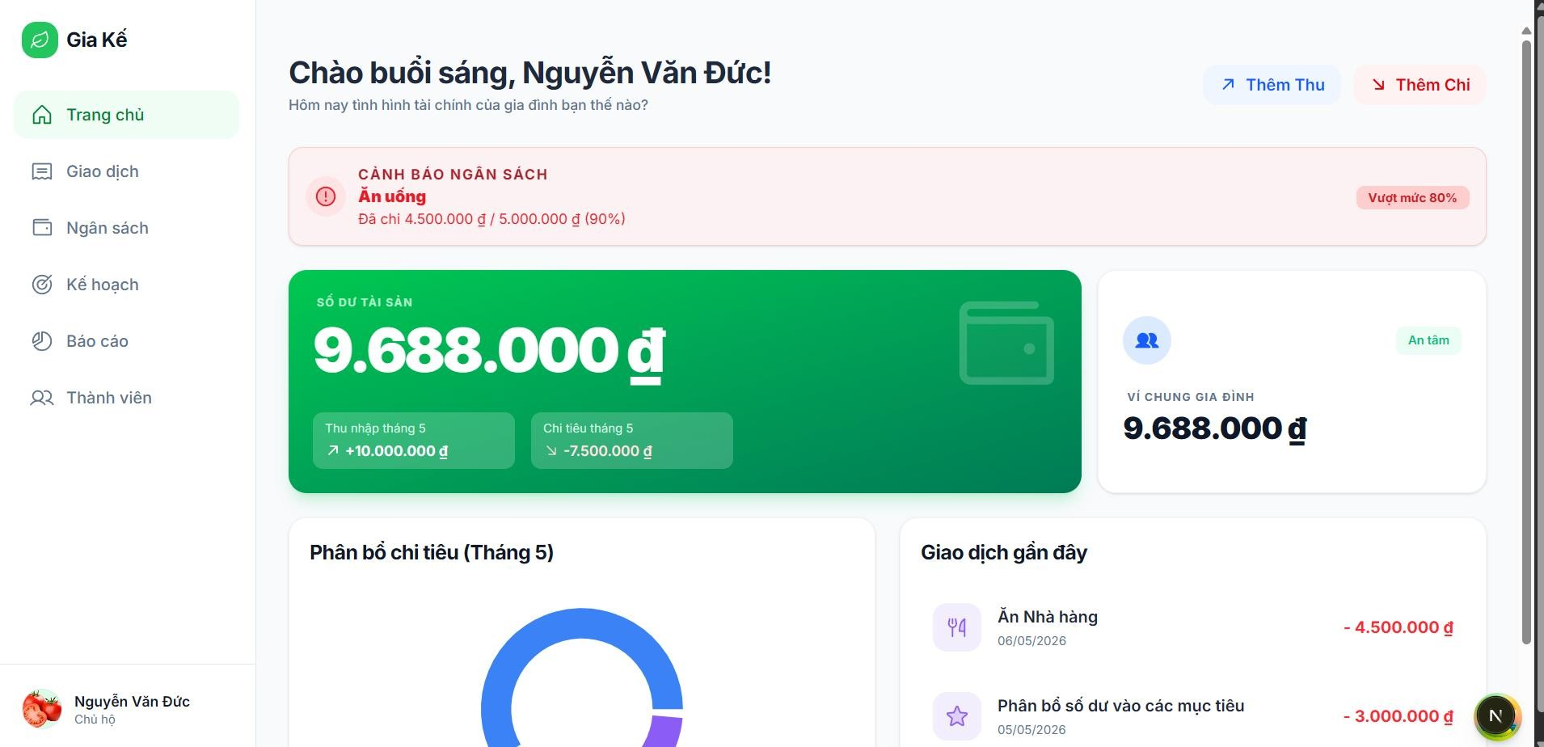
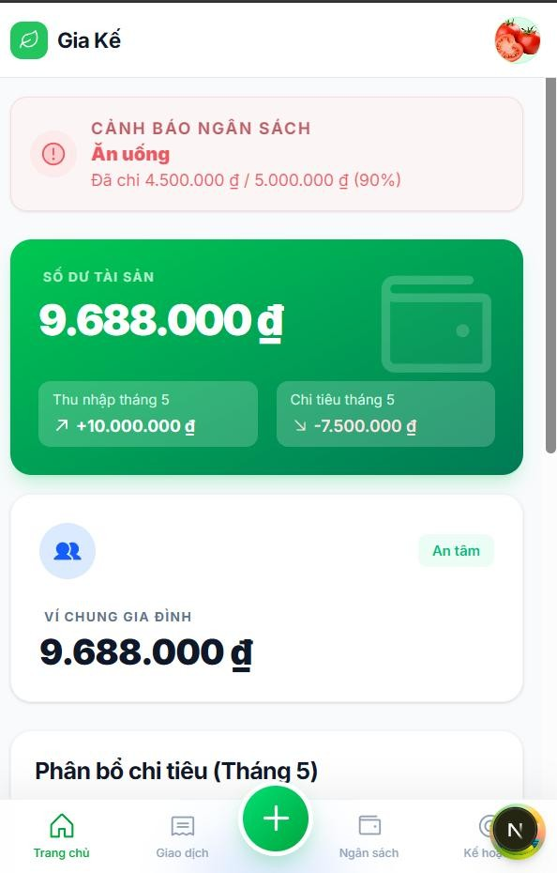

Test Case ID | Mô tả | Quy trình | Điều kiện tiên quyết | Kết quả mong đợi | Kết quả thực tế | Kết quả |  |  |  |  |  | Chú thích
 |  |  |  |  |  | Vòng 1 |  |  | Vòng 2
 |  |  |  |  |  | Trạng thái | Ngày kiểm tra | Người kiểm tra | Trạng thái | Ngày kiểm tra | Người kiểm tra
GUI_SHOW Cảnh báo tài chính
GUI-CBTC01 | [Thêm thu] Button |  |  | Text color: blue Status: enable | Text color: blue Status: enable | Passed | 30/04/2026 | Đức | Passed | 2026-02-05 | Vũ
GUI-CBTC02 | [Thêm chi] Button |  |  | Text color: red Status: enable | Text color: red Status: enable | Passed | 30/04/2026 | Đức | Passed | 2026-02-05 | Vũ
GUI-CBTC03 | [Cảnh báo ngân sách] Card |  |  | Text color: red Status: enable | Text color: red Status: enable | Passed | 30/04/2026 | Đức | Passed | 2026-02-05 | Vũ
GUI-CBTC04 | [Số dư tài khoản] Card |  |  | Text color: white Status: enable | Text color: white Status: enable | Passed | 30/04/2026 | Đức | Passed | 2026-02-05 | Vũ
GUI-CBTC05 | [Phân bổ chi tiêu] Chart |  |  | Text color: black Status: enable | Text color: black Status: enable | Passed | 30/04/2026 | Đức | Passed | 2026-02-05 | Vũ
GUI-CBTC06 | [Giao dịch gần đây] List |  |  | Text color: black Status: enable | Text color: black Status: enable | Passed | 30/04/2026 | Đức | Passed | 2026-02-05 | Vũ
FUNCTION_SHOW Cảnh báo tài chính
FUNC-CBTC01 | Thêm thu | Nhấn vào nút thêm thu | Đã đăng nhập vào hệ thống | Hệ thống hiển thị form thêm thu | Hệ thống hiển thị form thêm thu | Passed | 30/04/2026 | Đức | Passed | 2026-02-05 | Vũ
FUNC-CBTC02 | Thêm giao dịch | Nhấn vào nút thêm giao dịch | Đã đăng nhập vào hệ thống | Hệ thống hiển thị form thêm chi | Hệ thống hiển thị form thêm chi | Passed | 30/04/2026 | Đức | Passed | 2026-02-05 | Vũ
FUNC-CBTC03 | Cảnh báo ngân sách | Đang ở trang chủ | Đã đăng nhập vào hệ thống | Hiển thị thông tin tài chính cụ thể | Hiển thị thông tin tài chính cụ thể | Passed | 30/04/2026 | Đức | Passed | 2026-02-05 | Vũ
FUNC-CBTC04 | Số dư tài khoản | Đang ở trang chủ | Đã đăng nhập vào hệ thống | Hiển thị thông tin tài chính thu nhập, chi tiêu, số dư cụ thể, trạng thái | Hiển thị thông tin tài chính thu nhập, chi tiêu, số dư cụ thể, trạng thái | Passed | 30/04/2026 | Đức | Passed | 2026-02-05 | Vũ
FUNC-CBTC05 | Phân bổ chi tiêu | Đang ở trang chủ | Đã đăng nhập vào hệ thống | Hiển thị thông tin tài chính ở dạng biểu đồ | Hiển thị thông tin tài chính ở dạng biểu đồ | Passed | 30/04/2026 | Đức | Passed | 2026-02-05 | Vũ
FUNC-CBTC06 | Giao dịch gần đây | Đang ở trang chủ | Đã đăng nhập vào hệ thống | Hiển thị tất cả các giao dịch gần đây | Hiển thị tất cả các giao dịch gần đây | Passed | 30/04/2026 | Đức | Passed | 2026-02-05 | Vũ

Quản lí ngân sách
Project Name | XÂY DỰNG HỆ THỐNG QUẢN LÝ TÀI CHÍNH GIA ĐÌNH TÍCH HỢP PHÂN TÍCH CHI TIÊU VÀ CẢNH BÁO
Module Code | Quản lí ngân sách
 | Hoàn thành | Lỗi | Chưa kiểm tra | Bị chặn | Tổng lần kiểm tra
Round 1 | 0 | 0 | 0 | 0 | 0
Round 2 | 0 | 0 | 0 | 0 | 0

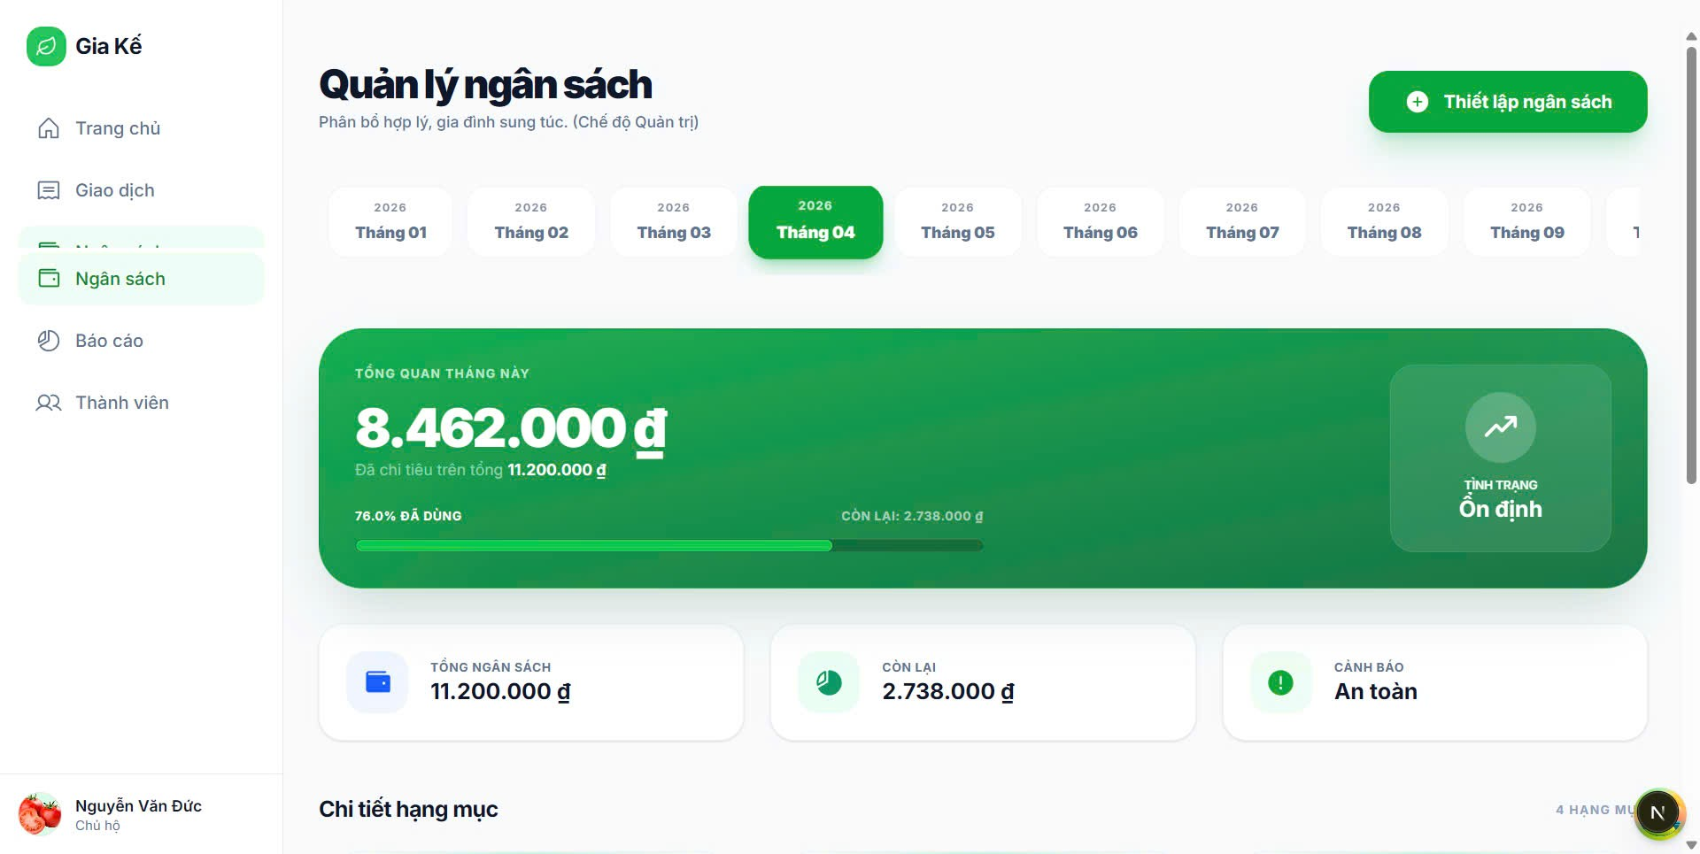

Test Case ID | Mô tả | Quy trình | Điều kiện tiên quyết | Kết quả mong đợi | Kết quả thực tế | Kết quả |  |  |  |  |  | Chú thích
 |  |  |  |  |  | Vòng 1 |  |  | Vòng 2
 |  |  |  |  |  | Trạng thái | Ngày kiểm tra | Người kiểm tra | Trạng thái | Ngày kiểm tra | Người kiểm tra
GUI_SHOW Quản lí ngân sách
GUI-QLI01 | Kiểm tra hiển thị màn hình Quản lý ngân sách | 1. Đăng nhập hệ thống 2. Chọn menu “Ngân sách” | Người dùng đã đăng nhập | Màn hình Quản lý ngân sách hiển thị đúng giao diện | Như mong đợi | Passed | 30/04/2026 | Nguyên | Passed | 2026-02-05 | Đức
GUI-QLI02 | Kiểm tra hiển thị danh sách tháng | 1. Mở màn hình Quản lý ngân sách 2. Quan sát thanh chọn tháng | Màn hình quản lý ngân sách được mở | Danh sách các tháng hiển thị đầy đủ | Như mong đợi | Passed | 30/04/2026 | Nguyên | Passed | 2026-02-05 | Đức
GUI-QLI03 | Kiểm tra hiển thị tháng đang được chọn | 1. Mở màn hình Quản lý ngân sách 2. Quan sát tháng hiện tại | Có dữ liệu ngân sách theo tháng | Tháng hiện tại được highlight đúng | Như mong đợi | Passed | 30/04/2026 | Nguyên | Passed | 2026-02-05 | Đức
GUI-QLI04 | Kiểm tra hiển thị tổng quan ngân sách tháng | 1. Mở màn hình Quản lý ngân sách 2. Quan sát khung tổng quan | Có dữ liệu ngân sách | Hiển thị đúng tổng tiền ngân sách tháng | Như mong đợi | Passed | 30/04/2026 | Nguyên | Passed | 2026-02-05 | Đức
GUI-QLI05 | Kiểm tra hiển thị thanh tiến trình sử dụng ngân sách | 1. Mở màn hình Quản lý ngân sách 2. Quan sát progress bar | Có dữ liệu chi tiêu | Thanh tiến trình hiển thị đúng tỷ lệ sử dụng | Như mong đợi | Passed | 30/04/2026 | Nguyên | Passed | 2026-02-05 | Đức
GUI-QLI06 | Kiểm tra hiển thị trạng thái ngân sách | 1. Mở màn hình Quản lý ngân sách 2. Quan sát mục trạng thái | Có dữ liệu phân tích ngân sách | Hiển thị trạng thái đúng như “Ổn định”, “Cảnh báo”,... | Như mong đợi | Passed | 30/04/2026 | Nguyên | Passed | 2026-02-05 | Đức
GUI-QLI07 | Kiểm tra nút “Thiết lập ngân sách” | 1. Mở màn hình Quản lý ngân sách 2. Quan sát nút chức năng | Người dùng có quyền chỉnh sửa ngân sách | Nút “Thiết lập ngân sách” hiển thị đúng vị trí | Như mong đợi | Passed | 30/04/2026 | Nguyên | Passed | 2026-02-05 | Đức
GUI-QLI08 | Kiểm tra hiển thị thông tin tổng ngân sách, còn lại và cảnh báo | 1. Mở màn hình Quản lý ngân sách 2. Quan sát các thẻ thông tin | Có dữ liệu ngân sách | Hiển thị đúng tổng ngân sách, số dư còn lại và trạng thái cảnh báo | Như mong đợi | Passed | 30/04/2026 | Nguyên | Passed | 2026-02-05 | Đức
FUNCTION_SHOW Quản lí ngân sách
FUN-QLI01 | Kiểm tra chuyển đổi tháng ngân sách | 1. Chọn tháng khác trên thanh tháng 2. Quan sát dữ liệu | Có dữ liệu nhiều tháng | Hệ thống cập nhật dữ liệu đúng theo tháng được chọn | Như mong đợi | Passed | 30/04/2026 | Nguyên | Passed | 2026-02-05 | Đức
FUN-QLI02 | Kiểm tra tính toán tổng chi tiêu tháng | 1. Tạo dữ liệu giao dịch 2. Mở màn hình ngân sách | Có dữ liệu giao dịch | Tổng chi tiêu được tính đúng | Như mong đợi | Passed | 30/04/2026 | Nguyên | Passed | 2026-02-05 | Đức
FUN-QLI03 | Kiểm tra tính toán ngân sách còn lại | 1. Tạo ngân sách và giao dịch 2. Mở màn hình ngân sách | Có dữ liệu ngân sách | Hệ thống hiển thị đúng số tiền còn lại | Như mong đợi | Passed | 30/04/2026 | Nguyên | Passed | 2026-02-05 | Đức
FUN-QLI04 | Kiểm tra cập nhật thanh tiến trình | 1. Thêm giao dịch mới 2. Quan sát progress bar | Có dữ liệu ngân sách | Thanh tiến trình cập nhật đúng tỷ lệ chi tiêu | Như mong đợi | Passed | 30/04/2026 | Nguyên | Passed | 2026-02-05 | Đức
FUN-QLI05 | Kiểm tra trạng thái cảnh báo ngân sách | 1. Chi tiêu vượt mức quy định 2. Mở màn hình ngân sách | Có dữ liệu ngân sách | Hệ thống hiển thị trạng thái cảnh báo phù hợp | Như mong đợi | Passed | 30/04/2026 | Nguyên | Passed | 2026-02-05 | Đức
FUN-QLI06 | Kiểm tra chức năng nút “Thiết lập ngân sách” | 1. Nhấn nút “Thiết lập ngân sách” | Người dùng có quyền thao tác | Hệ thống chuyển đến màn hình thiết lập ngân sách | Như mong đợi | Passed | 30/04/2026 | Nguyên | Passed | 2026-02-05 | Đức
FUN-QLI07 | Kiểm tra hiển thị dữ liệu khi chưa có ngân sách | 1. Xóa dữ liệu ngân sách 2. Mở màn hình quản lý ngân sách | Người dùng chưa tạo ngân sách | Hệ thống hiển thị thông báo phù hợp | Như mong đợi | Passed | 30/04/2026 | Nguyên | Passed | 2026-02-05 | Đức
FUN-QLI08 | Kiểm tra cập nhật dữ liệu sau khi chỉnh sửa ngân sách | 1. Chỉnh sửa ngân sách 2. Quay lại màn hình quản lý | Có quyền chỉnh sửa ngân sách | Dữ liệu ngân sách được cập nhật đúng | Như mong đợi | Passed | 30/04/2026 | Nguyên | Passed | 2026-02-05 | Đức

Quản lí kế hoạch tài chính
Project Name | Xây dựng hệ thống quản lý tài chính gia đình tích hợp phân tích chi tiêu và cảnh báo
Module Code | Quản lý kế hoạch tài chính
 | Hoàn thành | Lỗi | Chưa kiểm tra | Bị chặn | Tổng lần kiểm tra
Round 1 | 10 | 0 | 0 | 0 | 10
Round 2 | 10 | 0 | 0 | 0 | 10

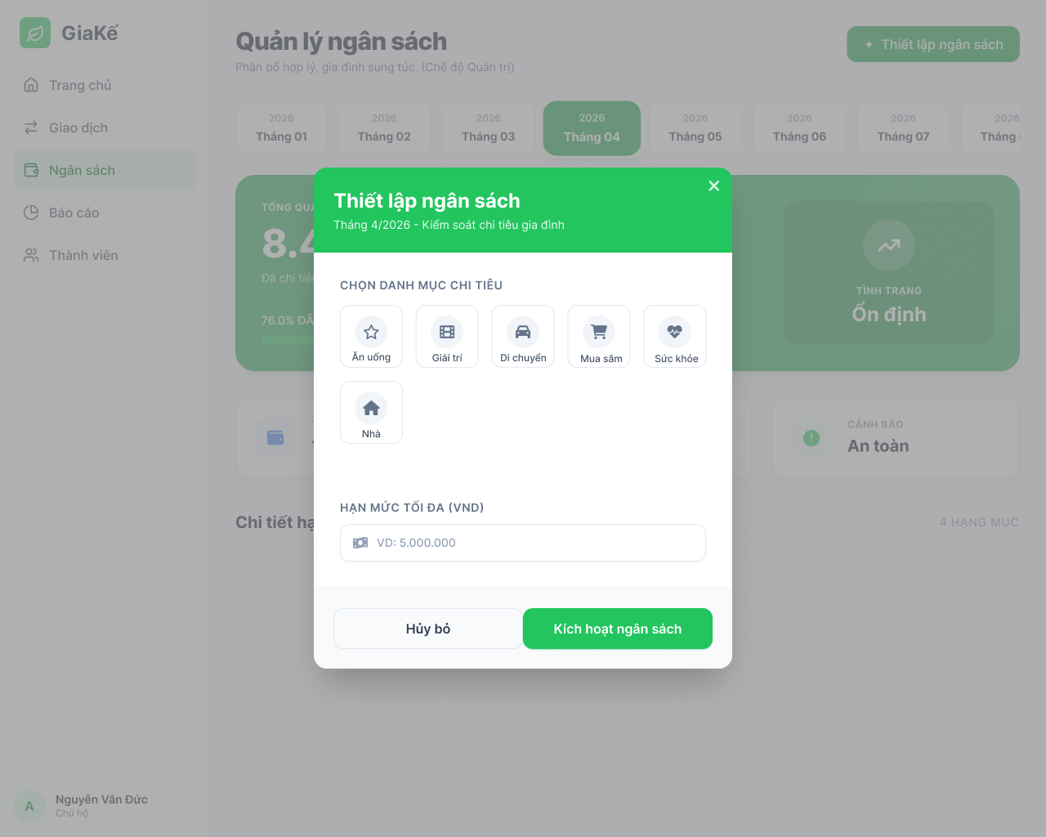
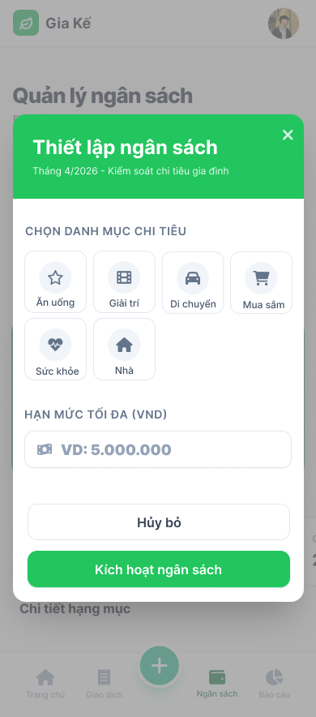

Test Case ID | Mô tả | Quy trình | Điều kiện tiên quyết | Kết quả mong đợi | Kết quả thực tế | Kết quả |  |  |  |  |  | Chú thích
 |  |  |  |  |  | Vòng 1 |  |  | Vòng 2
 |  |  |  |  |  | Trạng thái | Ngày kiểm tra | Người kiểm tra | Trạng thái | Ngày kiểm tra | Người kiểm tra
GUI_SHOW Quản lý kế hoạch tài chính
GUI-QLKHTC01 | Kiểm tra hiển thị màn hình chính |  |  | Label: "Quản lý ngân sách"; Hiển thị thanh chọn tháng (Tháng 01 - Tháng 12); trạng thái Enable. | Label: "Quản lý ngân sách"; Hiển thị thanh chọn tháng (Tháng 01 - Tháng 12); trạng thái Enable. | Passed | 30/04/2026 | Nhã | Passed | 2026-02-05 | Tiên
GUI-QLKHTC02 | Kiểm tra Modal Thiết lập ngân sách |  |  | Tiêu đề: "Thiết lập ngân sách"; Hiển thị 6 danh mục chi tiêu: Ăn uống, Giải trí, Di chuyển, Mua sắm, Sức khỏe, Nhà. | Tiêu đề: "Thiết lập ngân sách"; Hiển thị 6 danh mục chi tiêu: Ăn uống, Giải trí, Di chuyển, Mua sắm, Sức khỏe, Nhà. | Passed | 30/04/2026 | Nhã | Passed | 2026-02-05 | Tiên
GUI-QLKHTC03 | Kiểm tra trường nhập Hạn mức |  |  | Label: "HẠN MỨC TỐI ĐA (VND)"; Placeholder: "VD: 5.000.000"; trạng thái Enable. | Label: "HẠN MỨC TỐI ĐA (VND)"; Placeholder: "VD: 5.000.000"; trạng thái Enable. | Passed | 30/04/2026 | Nhã | Passed | 2026-02-05 | Tiên
GUI-QLKHTC04 | Kiểm tra các nút điều hướng Modal |  |  | Hiển thị nút "Hủy bỏ" (nền trắng); nút "Kích hoạt ngân sách" (nền xanh); icon "X" ở góc phải. | Hiển thị nút "Hủy bỏ" (nền trắng); nút "Kích hoạt ngân sách" (nền xanh); icon "X" ở góc phải. | Passed | 30/04/2026 | Nhã | Passed | 2026-02-05 | Tiên
FUNCTION_SHOW Quản lý kế hoạch tài chính
FUNC-QLKHTC01 | Xác thực mở modal thiết lập | 1. Truy cập màn hình Ngân sách. 2. Nhấn nút "Thiết lập ngân sách". 3. Kiểm tra thông tin tháng hiển thị. |  | Modal hiển thị đúng dòng chữ: "Tháng 4/2026 - Kiểm soát chi tiêu gia đình" (theo thời gian thực). | Modal hiển thị đúng dòng chữ: "Tháng 4/2026 - Kiểm soát chi tiêu gia đình" (theo thời gian thực). | Passed | 30/04/2026 | Nhã | Passed | 2026-02-05 | Tiên
FUNC-QLKHTC02 | Xác thực chọn danh mục chi tiêu | 1. Mở modal thiết lập. 2. Nhấn chọn một icon danh mục (ví dụ: "Ăn uống"). 3. Nhấn chọn sang danh mục khác |  | Danh mục được chọn sẽ có hiệu ứng highlight (đổi màu nền hoặc viền). | Danh mục được chọn sẽ có hiệu ứng highlight (đổi màu nền hoặc viền). | Passed | 30/04/2026 | Nhã | Passed | 2026-02-05 | Tiên
FUNC-QLKHTC03 | Thiết lập ngân sách thành công | 1. Chọn danh mục "Mua sắm". 2. Nhập số tiền "10.000.000" vào ô hạn mức. 3. Nhấn nút "Kích hoạt ngân sách". | Số tiền nhập vào là số dương hợp lệ. | Modal đóng; Hệ thống lưu dữ liệu và hiển thị ngân sách mới tại danh sách chi tiết hạng mục. | Modal đóng; Hệ thống lưu dữ liệu và hiển thị ngân sách mới tại danh sách chi tiết hạng mục. | Passed | 30/04/2026 | Nhã | Passed | 2026-02-05 | Tiên
FUNC-QLKHTC04 | Xác thực để trống hạn mức | 1. Chọn danh mục bất kỳ. 2. Để trống ô Hạn mức tối đa. 3. Nhấn nút "Kích hoạt ngân sách". |  | Hệ thống hiển thị thông báo lỗi yêu cầu nhập hạn mức; Không đóng modal. | Hệ thống hiển thị thông báo lỗi yêu cầu nhập hạn mức; Không đóng modal. | Passed | 30/04/2026 | Nhã | Passed | 2026-02-05 | Tiên
FUNC-QLKHTC05 | Xác thực chức năng Hủy bỏ | 1. Nhập dữ liệu vào các trường trong modal. 2. Nhấn nút "Hủy bỏ". 3. Kiểm tra màn hình chính |  | Modal đóng; Không có dữ liệu mới nào được lưu hoặc cập nhật vào hệ thống. | Modal đóng; Không có dữ liệu mới nào được lưu hoặc cập nhật vào hệ thống. | Passed | 30/04/2026 | Nhã | Passed | 2026-02-05 | Tiên
FUNC-QLKHTC06 | Kiểm tra tính nhất quán (Web & Mobile)Không chọn danh mục | 1. Thực hiện thiết lập ngân sách trên Web. 2. Mở ứng dụng trên điện thoại (Mobile). 3. Kiểm tra mục Ngân sách. | Có kết nối mạng ổn định. | Dữ liệu ngân sách (hạn mức, danh mục) hiển thị đồng nhất giữa hai nền tảng. | Dữ liệu ngân sách (hạn mức, danh mục) hiển thị đồng nhất giữa hai nền tảng. | Passed | 30/04/2026 | Nhã | Passed | 2026-02-05 | Tiên

Thông báo & nhắc nhở
Project Name | XÂY DỰNG HỆ THỐNG QUẢN LÝ TÀI CHÍNH GIA ĐÌNH TÍCH HỢP PHÂN TÍCH CHI TIÊU VÀ CẢNH BÁO
Module Code | Thông báo & Nhắc nhở
 | Hoàn thành | Lỗi | Chưa kiểm tra | Bị chặn | Tổng lần kiểm tra
Round 1 | 0 | 0 | 0 | 0 | 0
Round 2 | 0 | 0 | 0 | 0 | 0
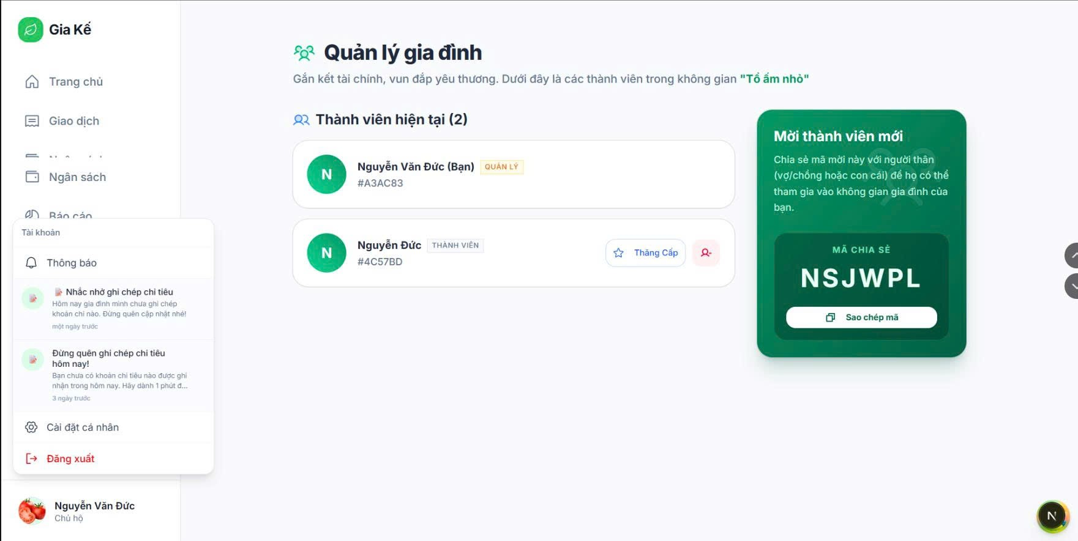

Test Case ID | Mô tả | Quy trình | Điều kiện tiên quyết | Kết quả mong đợi | Kết quả thực tế | Kết quả |  |  |  |  |  | Chú thích
 |  |  |  |  |  | Vòng 1 |  |  | Vòng 2
 |  |  |  |  |  | Trạng thái | Ngày kiểm tra | Người kiểm tra | Trạng thái | Ngày kiểm tra | Người kiểm tra
GUI_SHOW Thông báo & Nhắc nhở
GUI-NOTI01 | Hiển thị màn hình thông báo | 1. Đăng nhập hệ thống 2. Click icon/thẻ "Thông báo" | User đã đăng nhập | Màn hình thông báo hiển thị | Như mong đợi | Passed | 30/04/2026 | Tiên | Passed | 2026-02-05 | Nhã
GUI-NOTI02 | Hiển thị danh sách nhắc nhở | 1. Mở màn hình thông báo 2. Quan sát danh sách | Có dữ liệu nhắc nhở | Hiển thị danh sách đầy đủ | Như mong đợi | Passed | 30/04/2026 | Tiên | Passed | 2026-02-05 | Nhã
GUI-NOTI03 | Hiển thị nội dung thông báo | 1. Mở thông báo 2. Quan sát nội dung | Có thông báo | Hiển thị đúng nội dung | Như mong đợi | Passed | 30/04/2026 | Tiên | Passed | 2026-02-05 | Nhã
GUI-NOTI04 | Hiển thị thời gian thông báo | 1. Mở danh sách 2. Quan sát thời gian | Có thông báo | Hiển thị đúng (vd: 1 ngày trước) | Như mong đợi | Passed | 30/04/2026 | Tiên | Passed | 2026-02-05 | Nhã
GUI-NOTI05 | Hiển thị icon thông báo | 1. Mở danh sách 2. Quan sát icon | Có dữ liệu | Icon hiển thị đúng | Như mong đợi | Passed | 30/04/2026 | Tiên | Passed | 2026-02-05 | Nhã
GUI-NOTI06 | Scroll danh sách thông báo | 1. Mở danh sách 2. Scroll xuống | >5 thông báo | Scroll mượt, không lỗi | Như mong đợi | Passed | 30/04/2026 | Tiên | Passed | 2026-02-05 | Nhã
GUI-NOTI07 | Không có thông báo | 1. Mở màn hình 2. Khi không có data | Không có dữ liệu | Hiển thị thông báo rỗng | Như mong đợi | Passed | 30/04/2026 | Tiên | Passed | 2026-02-05 | Nhã
GUI-NOTI08 | Click vào thông báo | 1. Mở danh sách 2. Click 1 thông báo | Có thông báo | Điều hướng hoặc hiển thị chi tiết | Như mong đợi | Passed | 30/04/2026 | Tiên | Passed | 2026-02-05 | Nhã
FUNCTION_SHOW Thông báo & Nhắc nhở
FUN-NOTI01 | Tạo nhắc nhở khi chưa nhập chi tiêu | 1. Không nhập chi tiêu trong ngày 2. Đợi hệ thống xử lý | Có logic nhắc nhở | Tạo thông báo nhắc nhở | Như mong đợi | Passed | 30/04/2026 | Tiên | Passed | 2026-02-05 | Nhã
FUN-NOTI02 | Không tạo nhắc nhở khi đã nhập | 1. Nhập chi tiêu 2. Kiểm tra thông báo | Có dữ liệu | Không tạo nhắc nhở | Như mong đợi | Passed | 30/04/2026 | Tiên | Passed | 2026-02-05 | Nhã
FUN-NOTI03 | Hiển thị đúng nội dung | 1. Tạo thông báo 2. Mở thông báo | Có dữ liệu | Nội dung đúng theo logic | Như mong đợi | Passed | 30/04/2026 | Tiên | Passed | 2026-02-05 | Nhã
FUN-NOTI04 | Hiển thị đúng thời gian | 1. Tạo thông báo 2. Kiểm tra timestamp | Có dữ liệu | Hiển thị đúng thời gian | Như mong đợi | Passed | 30/04/2026 | Tiên | Passed | 2026-02-05 | Nhã
FUN-NOTI05 | Sắp xếp thông báo mới nhất | 1. Có nhiều thông báo 2. Mở danh sách | Có dữ liệu | Mới nhất ở trên cùng | Như mong đợi | Passed | 30/04/2026 | Tiên | Passed | 2026-02-05 | Nhã
FUN-NOTI06 | Đánh dấu đã xem | 1. Click thông báo 2. Reload | Có thông báo | Trạng thái chuyển "đã xem" | Như mong đợi | Passed | 30/04/2026 | Tiên | Passed | 2026-02-05 | Nhã
FUN-NOTI07 | Không có dữ liệu | 1. Xóa toàn bộ thông báo 2. Mở màn hình | Không có data | Hiển thị empty state | Như mong đợi | Passed | 30/04/2026 | Tiên | Passed | 2026-02-05 | Nhã
FUN-NOTI08 | Tải danh sách thông báo | 1. Mở màn hình 2. Gọi API | Có backend | Load thành công | Như mong đợi | Passed | 30/04/2026 | Tiên | Passed | 2026-02-05 | Nhã

Tìm kiếm & lọc dữ liệu
Project Name | XÂY DỰNG HỆ THỐNG QUẢN LÝ TÀI CHÍNH GIA ĐÌNH TÍCH HỢP PHÂN TÍCH CHI TIÊU VÀ CẢNH BÁO
Module Code | Tìm kiếm & lọc dữ liệu
 | Hoàn thành | Lỗi | Chưa kiểm tra | Bị chặn | Tổng lần kiểm tra
Round 1 | 0 | 0 | 0 | 0 | 0
Round 2 | 0 | 0 | 0 | 0 | 0

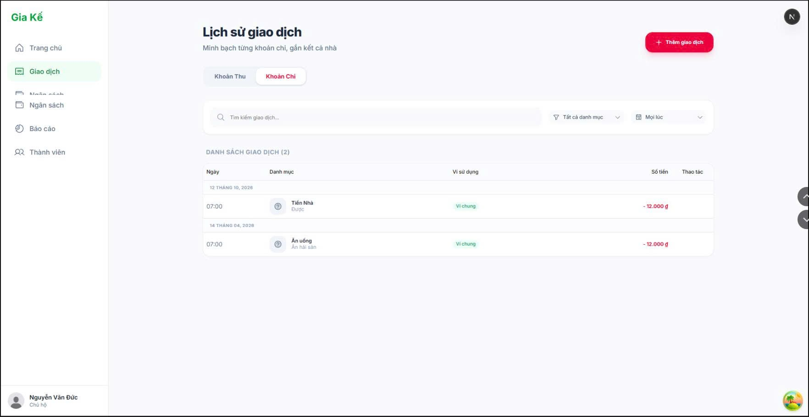

Test Case ID | Mô tả | Quy trình | Điều kiện tiên quyết | Kết quả mong đợi | Kết quả thực tế | Kết quả |  |  |  |  |  | Chú thích
 |  |  |  |  |  | Vòng 1 |  |  | Vòng 2
 |  |  |  |  |  | Trạng thái | Ngày kiểm tra | Người kiểm tra | Trạng thái | Ngày kiểm tra | Người kiểm tra
GUI_SHOW Tìm kiếm & lọc dữ liệu
GUI-SEARCH01 | Kiểm tra hiển thị màn hình lịch sử giao dịch | 1. Đăng nhập hệ thống 2. Chọn menu “Giao dịch” | Người dùng đã đăng nhập | Màn hình lịch sử giao dịch hiển thị đúng giao diện | Như mong đợi | Passed | 30/04/2026 | Đức | Passed | 2026-02-05 | Nguyên
GUI-SEARCH02 | Kiểm tra hiển thị ô tìm kiếm giao dịch | 1. Mở màn hình lịch sử giao dịch 2. Quan sát thanh tìm kiếm | Màn hình giao dịch được mở | Ô tìm kiếm hiển thị đúng vị trí và giao diện | Như mong đợi | Passed | 30/04/2026 | Đức | Passed | 2026-02-05 | Nguyên
GUI-SEARCH03 | Kiểm tra hiển thị bộ lọc loại giao dịch | 1. Mở màn hình lịch sử giao dịch 2. Quan sát bộ lọc | Có dữ liệu giao dịch | Bộ lọc loại giao dịch hiển thị đầy đủ | Như mong đợi | Passed | 30/04/2026 | Đức | Passed | 2026-02-05 | Nguyên
GUI-SEARCH04 | Kiểm tra hiển thị bộ lọc danh mục | 1. Mở màn hình lịch sử giao dịch 2. Quan sát bộ lọc danh mục | Có dữ liệu danh mục | Bộ lọc danh mục hiển thị đúng | Như mong đợi | Passed | 30/04/2026 | Đức | Passed | 2026-02-05 | Nguyên
GUI-SEARCH05 | Kiểm tra hiển thị danh sách giao dịch | 1. Mở màn hình lịch sử giao dịch | Có dữ liệu giao dịch | Danh sách giao dịch hiển thị đầy đủ thông tin | Như mong đợi | Passed | 30/04/2026 | Đức | Passed | 2026-02-05 | Nguyên
GUI-SEARCH06 | Kiểm tra hiển thị tab “Khoản thu” và “Khoản chi” | 1. Mở màn hình lịch sử giao dịch 2. Quan sát các tab | Màn hình giao dịch được mở | Hai tab hiển thị đúng giao diện | Như mong đợi | Passed | 30/04/2026 | Đức | Passed | 2026-02-05 | Nguyên
GUI-SEARCH07 | Kiểm tra hiển thị nút “Thêm giao dịch” | 1. Mở màn hình lịch sử giao dịch 2. Quan sát nút chức năng | Người dùng có quyền thêm giao dịch | Nút “Thêm giao dịch” hiển thị đúng vị trí | Như mong đợi | Passed | 30/04/2026 | Đức | Passed | 2026-02-05 | Nguyên
GUI-SEARCH08 | Kiểm tra hiển thị thông tin giao dịch | 1. Mở màn hình lịch sử giao dịch 2. Quan sát từng giao dịch | Có dữ liệu giao dịch | Hiển thị đúng tên giao dịch, ngày, ví điện tử và số tiền | Như mong đợi | Passed | 30/04/2026 | Đức | Passed | 2026-02-05 | Nguyên
FUNCTION_SHOW Tìm kiếm & lọc dữ liệu
FUN-SEARCH01 | Kiểm tra chức năng tìm kiếm giao dịch | 1. Nhập từ khóa vào ô tìm kiếm 2. Nhấn tìm kiếm | Có dữ liệu giao dịch | Hệ thống hiển thị đúng giao dịch phù hợp từ khóa | Như mong đợi | Passed | 30/04/2026 | Đức | Passed | 2026-02-05 | Nguyên
FUN-SEARCH02 | Kiểm tra lọc theo loại giao dịch | 1. Chọn tab “Khoản thu” hoặc “Khoản chi” | Có dữ liệu giao dịch | Danh sách giao dịch được lọc đúng loại | Như mong đợi | Passed | 30/04/2026 | Đức | Passed | 2026-02-05 | Nguyên
FUN-SEARCH03 | Kiểm tra lọc theo danh mục | 1. Chọn danh mục trong bộ lọc | Có nhiều danh mục giao dịch | Hệ thống hiển thị đúng giao dịch theo danh mục đã chọn | Như mong đợi | Passed | 30/04/2026 | Đức | Passed | 2026-02-05 | Nguyên
FUN-SEARCH04 | Kiểm tra kết hợp tìm kiếm và lọc dữ liệu | 1. Nhập từ khóa 2. Chọn bộ lọc danh mục | Có dữ liệu giao dịch | Kết quả hiển thị đúng theo điều kiện tìm kiếm và lọc | Như mong đợi | Passed | 30/04/2026 | Đức | Passed | 2026-02-05 | Nguyên
FUN-SEARCH05 | Kiểm tra hiển thị khi không có dữ liệu phù hợp | 1. Nhập từ khóa không tồn tại | Có dữ liệu giao dịch | Hệ thống hiển thị thông báo không tìm thấy dữ liệu | Như mong đợi | Passed | 30/04/2026 | Đức | Passed | 2026-02-05 | Nguyên
FUN-SEARCH06 | Kiểm tra chức năng nút “Thêm giao dịch” | 1. Nhấn nút “Thêm giao dịch” | Người dùng có quyền thêm giao dịch | Hệ thống chuyển đến màn hình thêm giao dịch | Như mong đợi | Passed | 30/04/2026 | Đức | Passed | 2026-02-05 | Nguyên
FUN-SEARCH07 | Kiểm tra cập nhật danh sách sau khi thêm giao dịch | 1. Thêm giao dịch mới 2. Quay lại danh sách | Có quyền thêm giao dịch | Danh sách giao dịch được cập nhật đúng | Như mong đợi | Passed | 30/04/2026 | Đức | Passed | 2026-02-05 | Nguyên
FUN-SEARCH08 | Kiểm tra dữ liệu hiển thị đúng số tiền giao dịch | 1. Mở danh sách giao dịch 2. Đối chiếu dữ liệu | Có dữ liệu giao dịch | Số tiền hiển thị chính xác với dữ liệu hệ thống | Như mong đợi | Passed | 30/04/2026 | Đức | Passed | 2026-02-05 | Nguyên

Quản lí tài khoản người dùng
Project Name | Xây dựng hệ thống quản lý tài chính gia đình tích hợp phân tích chi tiêu và cảnh báo
Module Code | Quản lý tài khoản người dùng
 | Hoàn thành | Lỗi | Chưa kiểm tra | Bị chặn | Tổng lần kiểm tra
Round 1 | 6 | 0 | 0 | 0 | 6
Round 2 | 6 | 0 | 0 | 0 | 6

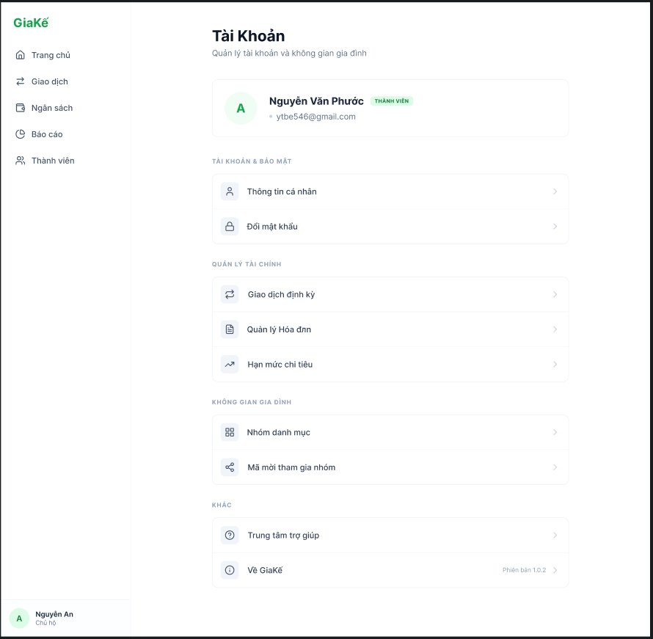

Test Case ID | Mô tả | Quy trình | Điều kiện tiên quyết | Kết quả mong đợi | Kết quả thực tế | Kết quả |  |  |  |  |  | Chú thích
 |  |  |  |  |  | Vòng 1 |  |  | Vòng 2
 |  |  |  |  |  | Trạng thái | Ngày kiểm tra | Người kiểm tra | Trạng thái | Ngày kiểm tra | Người kiểm tra
GUI_SHOW Quản lý tài khoản người dùng
GUI-QLTKND01 | Kiểm tra hiển thị các lable |  |  | Text color: black Status: enable | Text color: black Status: enable | Passed | 30/04/2026 | Đức | Passed | 2026-02-05 | Vũ
GUI-QLTKND02 | Nhãn vai trò (Quản lý/ Thành viên) |  |  | Text color: green Status: enable | Text color: green Status: enable | Passed | 30/04/2026 | Đức | Passed | 2026-02-05 | Vũ
GUI-QLTKND03 | Kiểm tra hiển thị thông tin người dùng |  |  | Text color: black Status: enable | Text color: black Status: enable | Passed | 30/04/2026 | Đức | Passed | 2026-02-05 | Vũ
GUI-QLTKND04 | Kiểm tra hiển thị avatar |  |  | Hiển thị: avatar Status: enable | Hiển thị: avatar Status: enable | Passed | 30/04/2026 | Đức | Passed | 2026-02-05 | Vũ
FUNCTION_SHOW Quản lý tài khoản người dùng
FUNC-QLTKND01 | Xác thực truy cập các mục trong quản lý tài khoản người dùng | Mở từ màn hình quản lý tài khoản người dùng | Đã đăng nhập vào hệ thống | Hệ thống hiển thị tất cả thông tin của mục đã truy cập | Hệ thống hiển thị tất cả thông tin của mục đã truy cập | Passed | 30/04/2026 | Đức | Passed | 2026-02-05 | Vũ
FUNC-QLTKND02 | Xác thực thông tin người dùng | Nhấn vào tên người dùng | Đã đăng nhập vào hệ thống | Hiển thị thông tin người dùng | Hiển thị thông tin người dùng | Passed | 30/04/2026 | Đức | Passed | 2026-02-05 | Vũ

Quản lí danh mục
Project Name | XÂY DỰNG HỆ THỐNG QUẢN LÝ TÀI CHÍNH GIA ĐÌNH TÍCH HỢP PHÂN TÍCH CHI TIÊU VÀ CẢNH BÁO
Module Code | Quản lí danh mục
 | Hoàn thành | Lỗi | Chưa kiểm tra | Bị chặn | Tổng lần kiểm tra
Round 1 | 0 | 0 | 0 | 0 | 0
Round 2 | 0 | 0 | 0 | 0 | 0
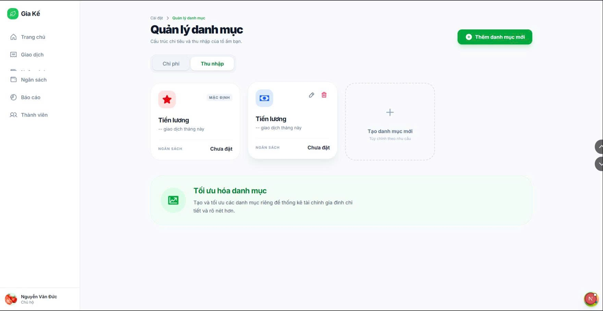

Test Case ID | Mô tả | Quy trình | Điều kiện tiên quyết | Kết quả mong đợi | Kết quả thực tế | Kết quả |  |  |  |  |  | Chú thích
 |  |  |  |  |  | Vòng 1 |  |  | Vòng 2
 |  |  |  |  |  | Trạng thái | Ngày kiểm tra | Người kiểm tra | Trạng thái | Ngày kiểm tra | Người kiểm tra
GUI_SHOW Quản lí danh mục
GUI-QLDM01 | Kiểm tra hiển thị màn hình Quản lí danh mục | 1. Đăng nhập hệ thống 2. Chọn menu “Quản lí danh mục” | Người dùng đã đăng nhập thành công | Màn hình Quản lí danh mục hiển thị đầy đủ | Như mong đợi | Passed | 30/04/2026 | Nguyên | Passed | 2026-02-05 | Đức
GUI-QLDM02 | Kiểm tra hiển thị menu bên trái | 1. Truy cập màn hình Quản lí danh mục | Hệ thống hoạt động bình thường | Hiển thị đầy đủ các menu: Trang chủ, Giao dịch, Ngân sách, Báo cáo, Thành viên | Như mong đợi | Passed | 30/04/2026 | Nguyên | Passed | 2026-02-05 | Đức
GUI-QLDM03 | Kiểm tra hiển thị nút “Thêm danh mục mới” | 1. Truy cập màn hình Quản lí danh mục | Người dùng có quyền truy cập | Nút “Thêm danh mục mới” hiển thị đúng vị trí | Như mong đợi | Passed | 30/04/2026 | Nguyên | Passed | 2026-02-05 | Đức
GUI-QLDM04 | Kiểm tra hiển thị tab “Chi phí” và “Thu nhập” | 1. Mở màn hình Quản lí danh mục | Hệ thống có dữ liệu danh mục | Hai tab hiển thị rõ ràng, có thể phân biệt | Như mong đợi | Passed | 30/04/2026 | Nguyên | Passed | 2026-02-05 | Đức
GUI-QLDM05 | Kiểm tra hiển thị danh sách danh mục | 1. Truy cập màn hình Quản lí danh mục | Có ít nhất 1 danh mục | Các danh mục hiển thị đúng tên, icon, loại | Như mong đợi | Passed | 30/04/2026 | Nguyên | Passed | 2026-02-05 | Đức
GUI-QLDM06 | Kiểm tra hiển thị ô “Tạo danh mục mới” | 1. Truy cập màn hình | Người dùng đăng nhập thành công | Ô tạo danh mục mới hiển thị đúng giao diện | Như mong đợi | Passed | 30/04/2026 | Nguyên | Passed | 2026-02-05 | Đức
GUI-QLDM07 | Kiểm tra hiển thị thông báo tối ưu hóa danh mục | 1. Truy cập màn hình | Hệ thống hoạt động bình thường | Khung thông báo hiển thị đúng nội dung | Như mong đợi | Passed | 30/04/2026 | Nguyên | Passed | 2026-02-05 | Đức
FUNCTION_SHOW Quản lí danh mục
FUN-QLDM01 | Kiểm tra chuyển sang tab “Thu nhập” | 1. Mở màn hình Quản lí danh mục 2. Chọn tab “Thu nhập” | Có dữ liệu danh mục thu nhập | Hiển thị danh sách danh mục thu nhập | Như mong đợi | Passed | 30/04/2026 | Nguyên | Passed | 2026-02-05 | Đức
FUN-QLDM02 | Kiểm tra chuyển sang tab “Chi phí” | 1. Chọn tab “Chi phí” | Có dữ liệu danh mục chi phí | Hiển thị danh sách danh mục chi phí | Như mong đợi | Passed | 30/04/2026 | Nguyên | Passed | 2026-02-05 | Đức
FUN-QLDM03 | Kiểm tra chức năng mở form thêm danh mục | 1. Nhấn “Thêm danh mục mới” | Người dùng có quyền thao tác | Form thêm danh mục được mở | Như mong đợi | Passed | 30/04/2026 | Nguyên | Passed | 2026-02-05 | Đức
FUN-QLDM04 | Kiểm tra chức năng chọn danh mục | 1. Nhấn vào một danh mục bất kỳ | Có danh mục tồn tại | Danh mục được chọn và hiển thị trạng thái | Như mong đợi | Passed | 30/04/2026 | Nguyên | Passed | 2026-02-05 | Đức
FUN-QLDM05 | Kiểm tra chức năng sửa danh mục | 1. Nhấn icon chỉnh sửa của danh mục | Có danh mục tồn tại | Form chỉnh sửa hiển thị thông tin đúng | Như mong đợi | Passed | 30/04/2026 | Nguyên | Passed | 2026-02-05 | Đức
FUN-QLDM06 | Kiểm tra chức năng xóa danh mục | 1. Nhấn icon xóa danh mục | Có danh mục tồn tại | Hệ thống hiển thị xác nhận xóa | Như mong đợi | Passed | 30/04/2026 | Nguyên | Passed | 2026-02-05 | Đức
FUN-QLDM07 | Kiểm tra hiển thị dữ liệu sau khi tải trang | 1. Refresh trình duyệt | Có dữ liệu danh mục | Dữ liệu vẫn hiển thị đầy đủ | Như mong đợi | Passed | 30/04/2026 | Nguyên | Passed | 2026-02-05 | Đức
FUN-QLDM08 | Kiểm tra khi không có dữ liệu danh mục | 1. Xóa toàn bộ danh mục 2. Truy cập màn hình | Không có dữ liệu | Hiển thị empty state/thông báo phù hợp | Như mong đợi | Passed | 30/04/2026 | Nguyên | Passed | 2026-02-05 | Đức

